상품제안서
맞춤제작 국산 아크릴 NFC 키링 | 상품코드: S47477

 |  |  |  |  |  |  | 02-713-8555 | www.synergygift.co.kr
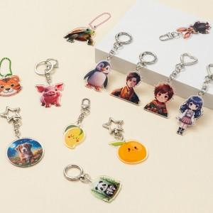 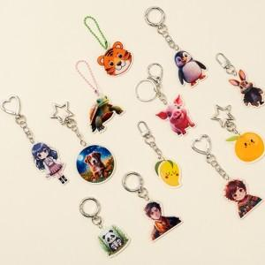 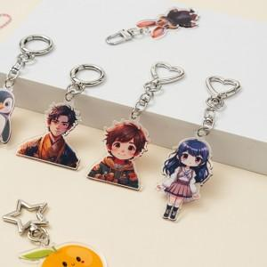

【상세/제작정보】 | <span style="font-size: 14pt;">※ 1.5T + 1.5T = 3T 접합으로 제작 됩니다.</span><div><br></div><div><span style="font-size: 14pt;">※ 기본 4 x 4cm 이상 제작 가능.</span></div><div><br></div><span style="font-size: 14pt;">※ 시안 안쪽에 투명 부분이 있으면 제작 불가.</span><span style="font-size: 14pt;">​</span><br>

【인쇄/포장옵션】 | 풀칼라 / OPP(비닐)

【공급단가】 | 수량 | 100~ | 300~ | 500~ | 1,000~ | 3,000~
*VAT별도 | 단가 | 3,380원 | 3,190원 | 3,040원 | 2,960원 | 2,910원

【상품 URL】 | https://www.synergygift.co.kr:443/src/goods_detail.php?gdno=47477

